Instruktioner
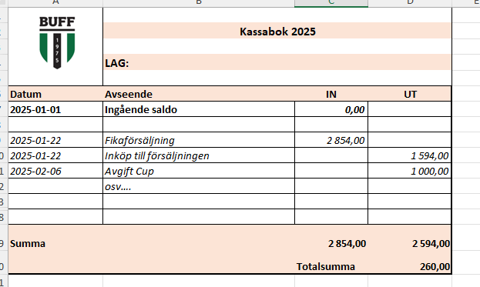
 | Instruktion Lagkassa - del av lagkassa under pågående säsong.
 | Grundläggande regler och rutiner gällande hantering Lagkassa finns att
 | läsa i BUFFs Ekonomiska Rutiner
 | Denna mall avser de lag som väljer att under pågående säsong själva hantera vissa
 | intäkter och kostnader

1 | Bokför
- | Bokför intäkter och kostander i mallen löpande. Se exempel nedan. Kassaboken på nästa flik
- | Ange i de olika kolumnerna Datum, Vad det avser
 | samt om det är en Intäkter (IN) eller kostand (UT), använd ej minustecken
- | Mallen räknar längst ner ut saldot.

2 | Rapportering
- | Rapportering sker 2 gånger per år.
- | Vid rappotering betalas överskottet av lagkassan in till BUFF
 | via PG 83 64 54-9 eller Swish 123 352 4659, ange vilket lag.
- | Vid rapportering ska denna excel samt underlag/kvitton skickat till styrelsen@bensbyuff.se.
 | Behåll orginalkvitto tills ni fått ok från Kassör att underlagen som mailats in varit tydliga.
- | Vårtermin (avser period 1 jan-30 juni), inlämning senast 5 juli
- | Höstterminen (avser perioden 1 juli-31 december), inlämning senast 5 januari.

 | Se kassabok på flik 2

